상품제안서
치매 위생장갑 + 마이마이고무장갑 +속장갑 (치매예방 홍보물) | 상품코드: F28555

 |  |  |  |  |  |  | 02-412-0044 | www.easy1.co.kr
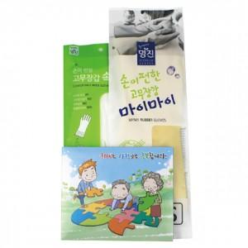

【상세/제작정보】 | 스티커 제작 및 부착 문의 종이케이스 위생장갑 이미지 변경가능,

【인쇄/포장옵션】 | / 포장불가능

【공급단가】 | 수량 | 100~ | 300~ | 500~ | 1,000~ | 3,000~
*VAT별도 | 단가 | 2,820원 | 2,770원 | 2,700원 | 2,650원 | 2,580원

【상품 URL】 | https://easy1.co.kr:443/src/goods_detail.php?gdno=28555

